2.Pivot VC
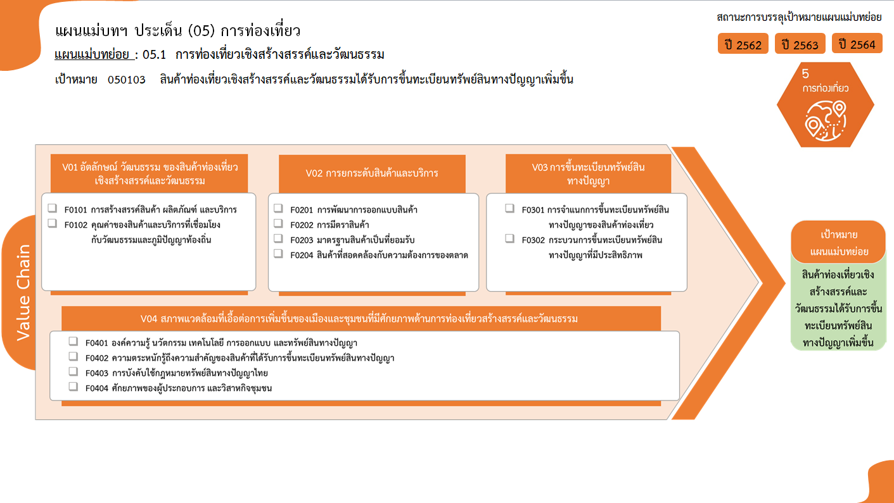
0 โครงการ
รวม 2 โครงการ
2 โครงการ
0 โครงการ
1 โครงการ
1 โครงการ
1 โครงการ
2 โครงการ
0 โครงการ
รวม 2 โครงการ
รวม 3 โครงการ
0 โครงการ
0 โครงการ
0 โครงการ
0 โครงการ
รวมทั้งสิ้น 7 โครงการ
จำนวนโครงการ / การดำเนินงาน | ปีงบประมาณ
 | 2563 | 2564 | 2565 | รวมจำนวนโครงการทั้งหมด
050103V01 | 2 |  |  | 2
050103F0101
050103F0102 | 2 |  |  | 2
050103V02 | 2 | 1 |  | 3
050103F0201
050103F0202 |  | 1 |  | 1
050103F0203 | 1 |  |  | 1
050103F0204 | 1 |  |  | 1
050103V03 | 1 |  | 1 | 2
050103F0301 | 1 |  | 1 | 2
050103F0302
050103V04
050103F0401
050103F0402
050103F0403
050103F0404
รวมจำนวนโครงการทั้งหมด | 5 | 1 | 1 | 7

รวม 0 โครงการ

4. รวม
โครงการภายใต้เป้าหมายแผนแม่บทย่อย: 050103 สินค้าท่องเที่ยวเชิงสร้างสรรค์และวัฒนธรรมได้รับการขึ้นทะเบียนทรัพย์สินทางปัญญาเพิ่มขึ้น
กรุณา Log in เข้าระบบ eMENSCR ก่อนดำเนินการ Click ที่ link โครงการนั้น ๆ
หมายเหตุ : หากไม่ Login จะไม่สามารถดูรายละเอียดโครงการได้
โครงการที่ปรากฎเป็นโครงการที่ผ่านการอนุมัติจากผู้บริหาร (M7) ของหน่วยงานเท่านั้น (ข้อมูล ณ เดือนมีนาคม 2565)

ชื่อโครงการ / การดำเนินงาน | ยุทธศาสตร์ชาติที่เกี่ยวข้องโดยตรง (ข้อความ) | แผนแม่บทภายใต้ยุทธศาสตร์ชาติที่เกี่ยวข้องโดยตรง (ข้อความ) | เป้าหมายของแผนแม่บทย่อย | เป้าหมายของแผนแม่บทย่อย (ข้อความ) | ปีงบประมาณ | วันที่เริ่มต้นโครงการ | วันที่สิ้นสุดโครงการ | รวมวงเงินงบประมาณทั้งหมด | รวมงบประมาณจากแผนการใช้จ่ายทั้งหมด | หน่วยงานระดับกองหรือเทียบเท่า | หน่วยงานระดับกรมหรือเทียบเท่า | หน่วยงานระดับกระทรวงหรือเทียบเท่า | ประเภทโครงการ | องค์ประกอบ | ปัจจัย
โครงการพัฒนาทักษะการทำงานในศตวรรษที่ ๒๑ : Cross-cultural Integration 2020 | ด้านการพัฒนาและเสริมสร้างศักยภาพทรัพยากรมนุษย์ | การท่องเที่ยว | 050103 | 3. สินค้าท่องเที่ยวเชิงสร้างสรรค์และวัฒนธรรมได้รับการขึ้นทะเบียนทรัพย์สินทางปัญญาเพิ่มขึ้น | 2563 | ตุลาคม 2562 | กันยายน 2563 | 30,000 | 30,000 | คณะศิลปศาสตร์ | มหาวิทยาลัยเทคโนโลยีราชมงคลสุวรรณภูมิ | กระทรวงการอุดมศึกษา วิทยาศาสตร์ วิจัยและนวัตกรรม |  | 050103V02 | 050103F0204
พัฒนายกระดับคุณภาพอาหารและคุณภาพชีวิต เพื่อนครแห่งการท่องเที่ยวด้านอาหารเชิงสร้างสรรค์ภูเก็ต (Phuket City of Gastronomy) | ด้านการสร้างความสามารถในการแข่งขัน | การท่องเที่ยว | 050103 | 3. สินค้าท่องเที่ยวเชิงสร้างสรรค์และวัฒนธรรมได้รับการขึ้นทะเบียนทรัพย์สินทางปัญญาเพิ่มขึ้น | 2563 | ตุลาคม 2562 | กันยายน 2563 | 3,383,100 | 3,383,100 | สำนักงานสาธารณสุขจังหวัดภูเก็ต | สำนักงานปลัดกระทรวงสาธารณสุข | กระทรวงสาธารณสุข |  | 050103V02 | 050103F0203
โครงการคุ้มครองภูมิปัญญาการแพทย์แผนไทยของชาติ/ทั่วไป/ส่วนบุคคล/ชุมชน/นิติบุคคล | ด้านการสร้างความสามารถในการแข่งขัน | การท่องเที่ยว | 050103 | 3. สินค้าท่องเที่ยวเชิงสร้างสรรค์และวัฒนธรรมได้รับการขึ้นทะเบียนทรัพย์สินทางปัญญาเพิ่มขึ้น | 2563 | ตุลาคม 2562 | กันยายน 2563 | 400,000 | 400,000 | กองคุ้มครองและส่งเสริมภูมิปัญญาการแพทย์แผนไทยและแพทย์พื้นบ้านไทย | กรมการแพทย์แผนไทยและการแพทย์ทางเลือก | กระทรวงสาธารณสุข |  | 050103V03 | 050103F0301
โครงการขับเคลื่อนการดำเนินงานเพื่อคุ้มครองและส่งเสริมภูมิปัญญาการแพทย์แผนไทย ปีงบประมาณ 2563 | ด้านการสร้างความสามารถในการแข่งขัน | การท่องเที่ยว | 050103 | 3. สินค้าท่องเที่ยวเชิงสร้างสรรค์และวัฒนธรรมได้รับการขึ้นทะเบียนทรัพย์สินทางปัญญาเพิ่มขึ้น | 2563 | ตุลาคม 2562 | กันยายน 2563 | 350,400 | 350,400 | กองคุ้มครองและส่งเสริมภูมิปัญญาการแพทย์แผนไทยและแพทย์พื้นบ้านไทย | กรมการแพทย์แผนไทยและการแพทย์ทางเลือก | กระทรวงสาธารณสุข |  | 050103V01 | 050103F0102
โครงการพัฒนาและส่งเสริมให้เกิดการเข้าถึงและใช้ประโยชน์ จากภูมิปัญญาการแพทย์แผนไทย | ด้านการสร้างความสามารถในการแข่งขัน | การท่องเที่ยว | 050103 | 3. สินค้าท่องเที่ยวเชิงสร้างสรรค์และวัฒนธรรมได้รับการขึ้นทะเบียนทรัพย์สินทางปัญญาเพิ่มขึ้น | 2563 | ตุลาคม 2562 | กันยายน 2563 | 120,000 | 120,000 | กองคุ้มครองและส่งเสริมภูมิปัญญาการแพทย์แผนไทยและแพทย์พื้นบ้านไทย | กรมการแพทย์แผนไทยและการแพทย์ทางเลือก | กระทรวงสาธารณสุข |  | 050103V01 | 050103F0102
พัฒนาต่อยอดสินค้าท่องเที่ยวเชิงสร้างสรรค์และวัฒนธรรมด้วยทรัพย์สินทางปัญญา | ด้านการสร้างความสามารถในการแข่งขัน | การท่องเที่ยว | 050103 | 3. สินค้าท่องเที่ยวเชิงสร้างสรรค์และวัฒนธรรมได้รับการขึ้นทะเบียนทรัพย์สินทางปัญญาเพิ่มขึ้น | 2564 | ตุลาคม 2563 | กันยายน 2564 | 3,420,800 | 3,420,800 | สำนักบริหารจัดการทรัพย์สินทางปัญญา | กรมทรัพย์สินทางปัญญา | กระทรวงพาณิชย์ |  | 050103V02 | 050103F0202
พัฒนาต่อยอดสินค้าท่องเที่ยวเชิงสร้างสรรค์และวัฒนธรรมด้วยทรัพย์สินทางปัญญา | ด้านการสร้างความสามารถในการแข่งขัน | การท่องเที่ยว | 050103 | 3. สินค้าท่องเที่ยวเชิงสร้างสรรค์และวัฒนธรรมได้รับการขึ้นทะเบียนทรัพย์สินทางปัญญาเพิ่มขึ้น | 2565 | ตุลาคม 2564 | กันยายน 2565 | 2,094,600 | 2,094,600 | กองส่งเสริมการพัฒนาทรัพย์สินทางปัญญา | กรมทรัพย์สินทางปัญญา | กระทรวงพาณิชย์ |  | 050103V03 | 050103F0301
 |  |  |  |  |  |  |  |  |  |  |  |  |  | 050103V01 | 050103F0101
 |  |  |  |  |  |  |  |  |  |  |  |  |  | 050103V02 | 050103F0201
 |  |  |  |  |  |  |  |  |  |  |  |  |  | 050103V03 | 050103F0302
 |  |  |  |  |  |  |  |  |  |  |  |  |  | 050103V04 | 050103F0401
 |  |  |  |  |  |  |  |  |  |  |  |  |  | 050103V04 | 050103F0402
 |  |  |  |  |  |  |  |  |  |  |  |  |  | 050103V04 | 050103F0403
 |  |  |  |  |  |  |  |  |  |  |  |  |  | 050103V04 | 050103F0404
หมายเหตุ โครงการเพื่อขับเคลื่อนการบรรลุเป้าหมายตามยุทธศาสตร์ชาติ ประจำปีงบประมาณ พ.ศ. 2566

